관리자
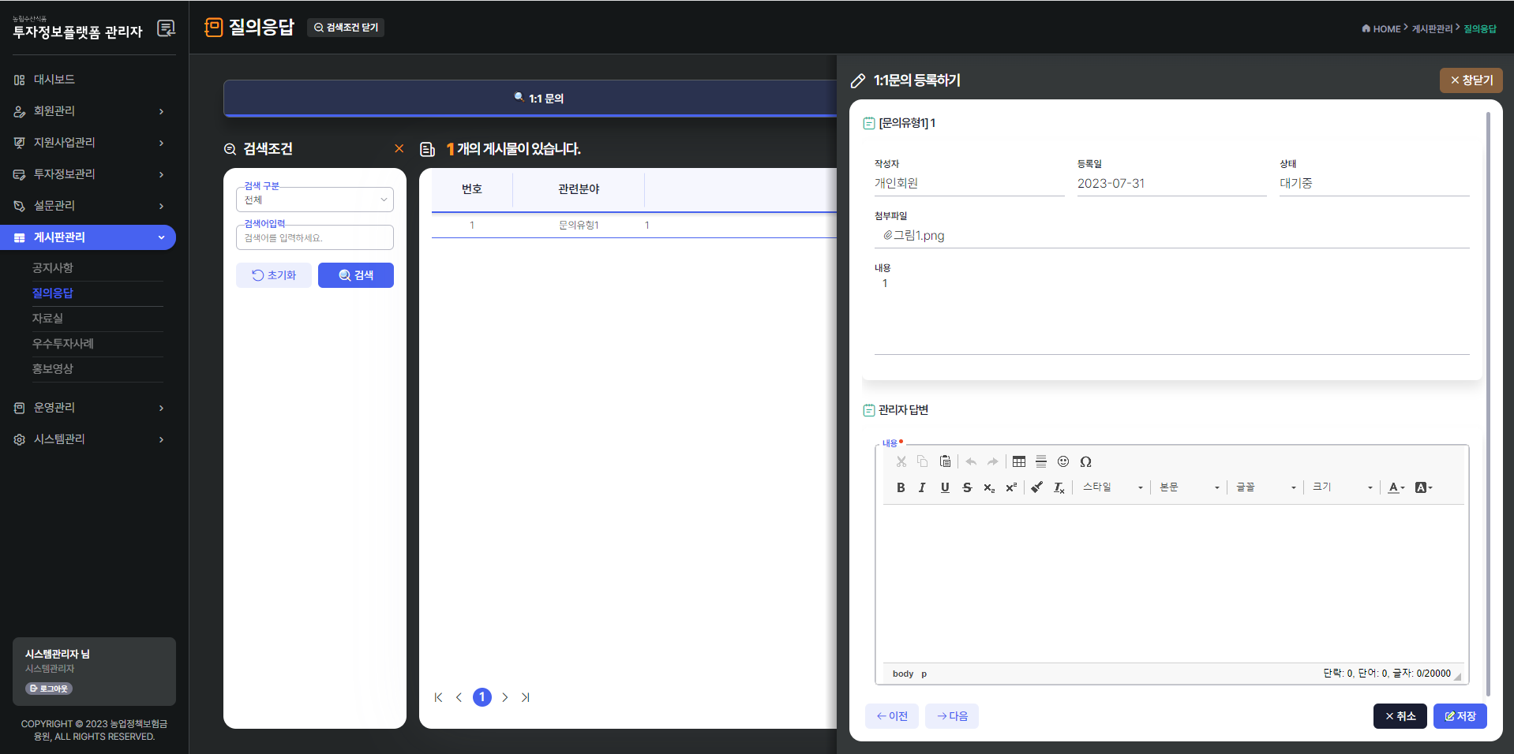
농림수산식품 투자정보 플랫폼 구축(1단계)
시스템관리자 | sysadmin@apfs.kr | admin!234
농금원 운영담당자(테스트용) | mngadmin@apfs.kr | admin!234
메뉴명 |  |  | 이슈사항
게시판관리 | 질의응답 | - | 답변이 달리지 않은 게시물의 상세정보를 클릭했을때, 게시물 삭제버튼이 없어 게시물 삭제가 불가능함 - 답변을 달고 나서 게시물 삭제 버튼이 생성되었지만, 클릭했을경우 게시물이 삭제 되는게 아닌 관리자 답변이 삭제됨

